상품제안서
[위고 붐] N90 2피스 골프공 3구 | 상품코드: F26164

 |  |  |  |  |  |  | 02-412-0044 | www.easy1.co.kr
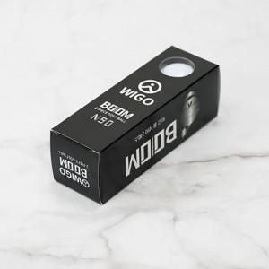

【상세/제작정보】 | 풀칼라인쇄 별도 문의

【인쇄/포장옵션】 | / 포장지포장

【공급단가】 | 수량 | 50~ | 100~ | 500~ | 1,000~ | 2,000~
*VAT별도 | 단가 | 5,620원 | 5,530원 | 5,400원 | 5,260원 | 5,170원

【상품 URL】 | https://dev.easy1.co.kr:443/src/goods_detail.php?gdno=26164

